Sheet1
Mode | Button | 설명
General | L1 + A | 댐핑 모드 진입
 | L2 + R2 | 개발 모드 시작
Damping 모드 | R2 + X | 준비 모드로 들어갑니다
준비 모드 | R2 + X | 스포츠 모드로 들어가세요
Sports mode | 왼쪽 조이스틱 | 변환 속도 명령(v x ​ ,x y ​)
 | 오른쪽 조이스틱 가로 방향 | 요 각속도 명령(ω yaw ​ ​)
 | 왼쪽 십자키 | 속도 명령 보상
 | A | 발 높이를 낮추세요
 | B | 발 리프트 증가
 | START | 연속 걷기 모드/서 있는 모드
Develop moede | L2 + A | 위치 제어를 수행하고 로봇을 제어하여 진단 작업을 수행합니다.
 | L2 + B | 진단 작업을 중지하면 로봇이 댐핑 상태로 들어갑니다.
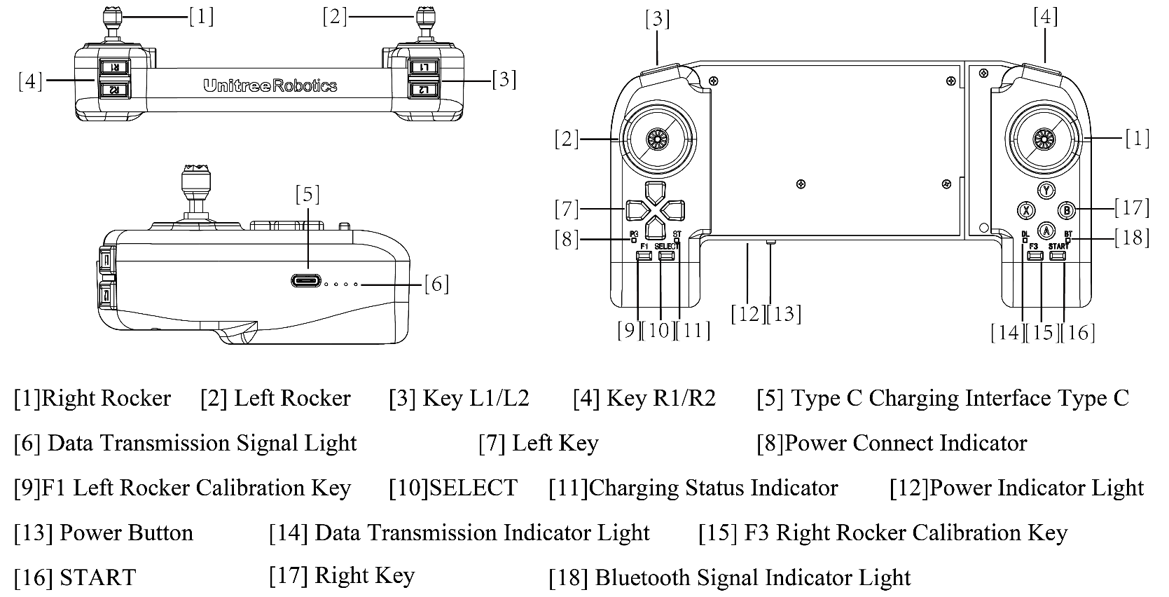
개념 | 설명
댐핑 상태 | 모든 조인트 모터가 즉시 움직임을 멈춥니다.
댐핑 모드 | 로봇은 댐핑 상태에 있으며 준비 모드 또한 개발 모드로 들어갈 수 있습니다.
준비 모드 | 로봇은 이동 모드 전 5초 이내에 천천히 준비 자세를 취합니다.
모션 모드 | 원격제어로 로봇을 제어할 수 있는 모드
연속 걷기 모드 | 로봇은 항상 스테핑 상태에 있습니다.
스탠딩 모드 | 모드에서 조이스틱 명령이 0이면 로봇은 발걸음을 멈추고 서 있게 됩니다. 조이스틱 명령이 0이 아니거나 로봇이 방해를 받아 균형을 유지하기 어려운 경우 로봇이 걷기 시작합니다.
현상 모드 | Low-cmd 개발에 사용됩니다. 개발 및 디버깅을 위해 SDK를 사용해야 하는 경우 잠재적인 지침 충돌을 피하기 위해 H1이 개발 모드에 진입하여 스포츠 모션 제어 프로그램이 지침을 보내는 것을 중지하는지 확인하십시오. L2+A를 누르면 현상 모드로 진입했는지 확인할 수 있습니다.

